상품제안서
[액센] HW310 파스텔 2단 발열 양면 손난로 1P | 상품코드: F31599

 |  |  |  |  |  |  | 02-412-0044 | www.easy1.co.kr
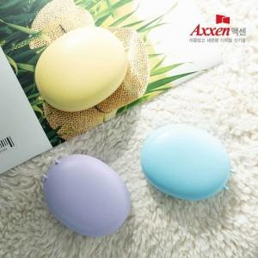

【상세/제작정보】 | 1박스 입수수량: 80개<div><br></div><p>1박스 택배비 : 4000원 부과세별도</p><p>&nbsp;</p><p>100개 미만 주문시, 레이저인쇄 통합 50,000원 부과세별도​</p>

【인쇄/포장옵션】 | 레이저, 풀칼라 / 포장지포장

【공급단가】 | 수량 | 100~ | 300~ | 500~ | 1,000~ | 3,000~
*VAT별도 | 단가 | 5,000원 | 4,920원 | 4,800원 | 4,680원 | 4,600원

【상품 URL】 | https://dev.easy1.co.kr:443/src/goods_detail.php?gdno=31599

